关系图
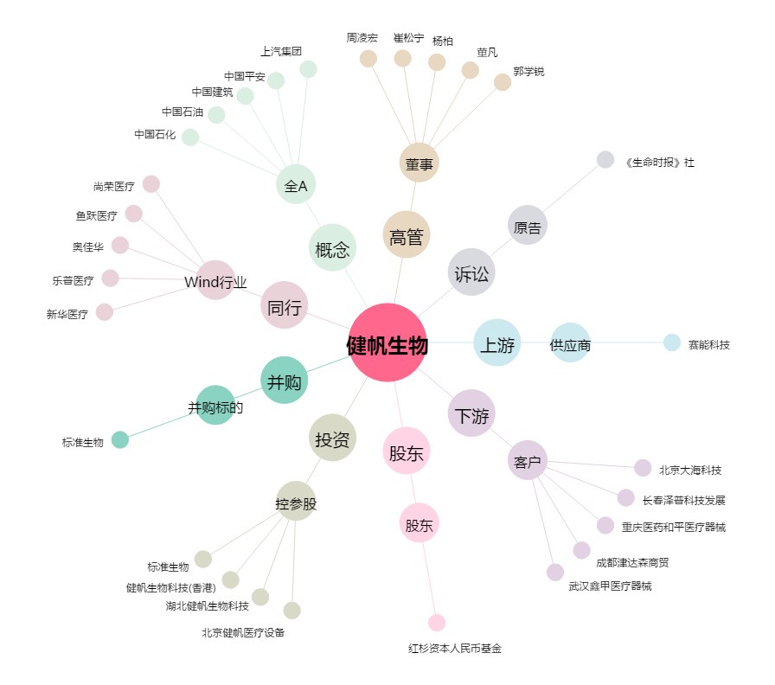
健帆生物[300529.SZ] - 关系概览图

